Estadísticas
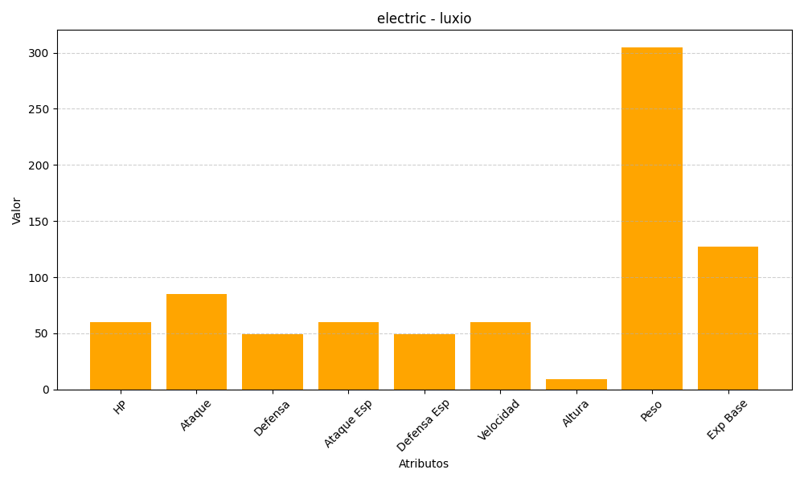
ID | Nombre | Tipo | HP | Ataque | Defensa | Ataque Especial | Defensa Especial | Velocidad | Altura | Peso | Experiencia Base
404 | luxio | electric | 60 | 85 | 49 | 60 | 49 | 60 | 9 | 305 | 127

